Historico
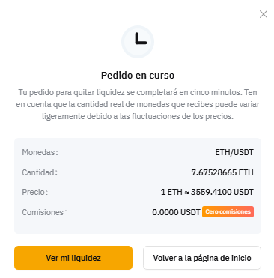
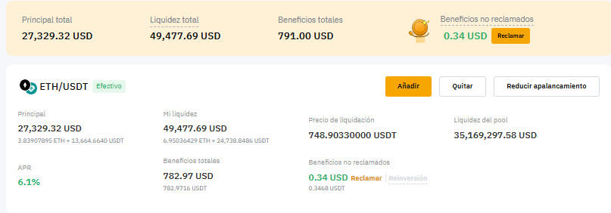
Tipo | Nombre | Ticker | Inversion | Cantidad | Origen | Compra | Venta | Ganancia | USD | Staking
Renta variable | TESLA | TSLA | € 1,000 | 3.5 | stock | 2025-03-25 | 2025-06-02 | 21,4%
Cripto | XRP | Layer1 | € 999 | 432.48 | spot | 2025-03-25 | 2025-07-11 | 20,50%
Cripto | XRP | Layer1 | € 5,005 | 1635.42 | Spot | 2025-03-25 | 2025-07-17 | 12.7%
Cripto | ETH | Layer1 | € 9,649 | 2.85 | Spot | 2025-03-26 | 2025-07-20 | 11.9% | 1144
Cripto | ETH | Layer1 | € 9,900 | 2.8 | Spot | 2025-03-26 | 2025-08-23 | 40.0% | 3500
Materia Prima | EFT de ORO | EGLN.L | € 2,000.00 | 2000 | EFT | 2025-03-26 | 2025-08-23 | 3.4% | 67
Cripto | WLFI | Meme | € 10,000.00 |  | futures | 2025-08-28 | 2025-08-31 | 108.0% | 10810

 |  |  |  |  |  |  |  |  |  | Retiro del staking

